负载均衡配置
配置文件目录
/usr/local/nginx/conf

修改配置文件
vim /usr/local/nginx/conf/nginx.conf
增加upstream:
upstream localhost{ server localhost:8080; server localhost:8090; }
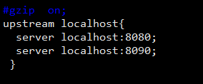

location / { proxy_connect_timeout 3; #nginx跟后端服务器连接超时时间(代理连接超时) proxy_send_timeout 30; #后端服务器数据回传时间(代理发送超时) proxy_read_timeout 30; #连接成功后，后端服务器响应时间(代理接收超时) proxy_pass http://localhost; }

修改配置生效
./nginx -t

